반출증
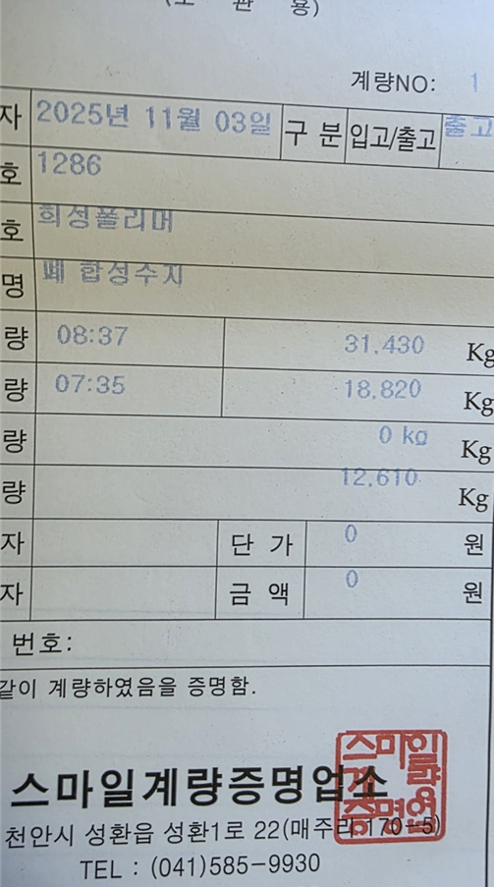
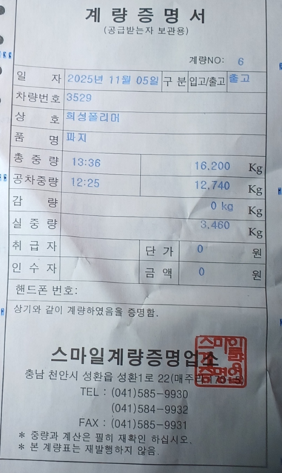
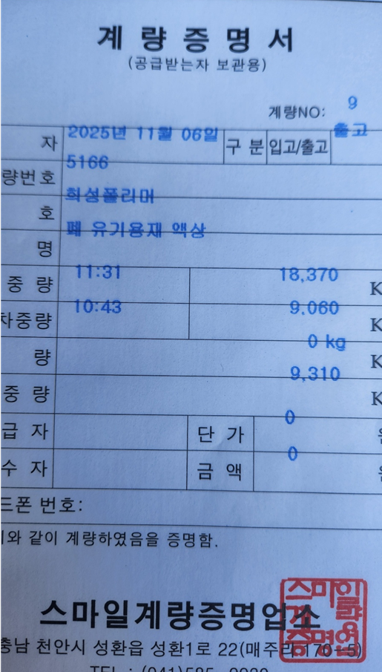
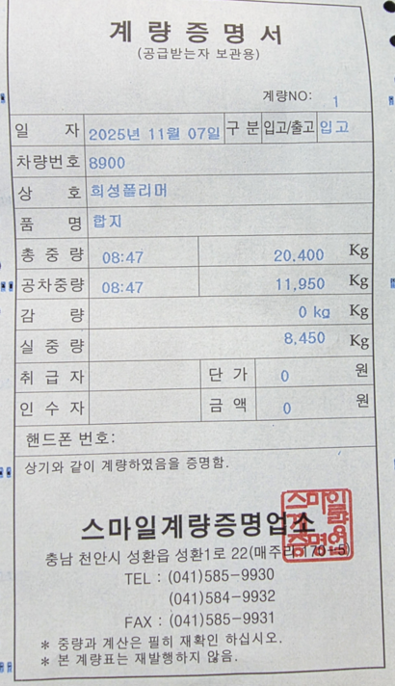
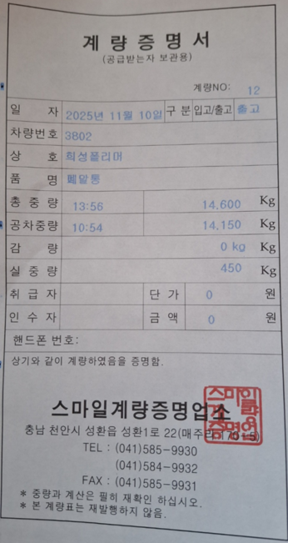
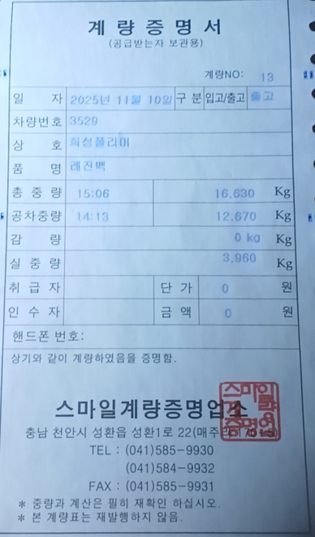
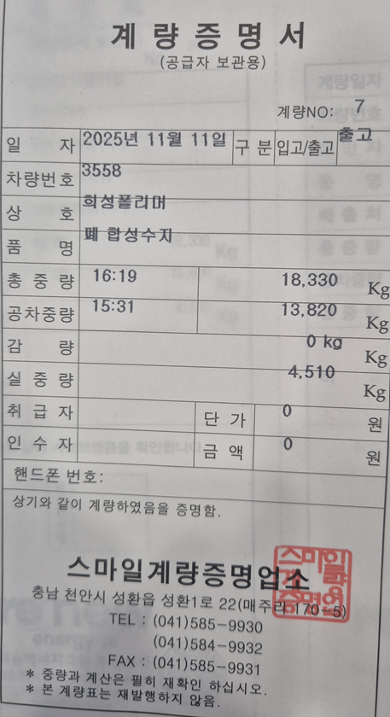
발 행 부 서 |  |  |  |  |  |  | 관 리 부 서
담 당 |  | 심의 | 팀 장 |  |  |  | 담 당 | 심의 | 팀 장

NO. 환경- |  | #REF! | (일시.영구)물품 반출(입)증

 |  |  |  |  |  | 2025-11-12

에이슨텍코퍼레이션 |  |  |  | 귀하

 | 하기물품을 ( 영구 )반출(입)함을 허가함.

품 명 |  |  | 규 격 |  | 단 위 |  | 수 량 | 비 고
잡철 |  |  | 10 톤 |  | kg |  | 3,960

합 계 |  |  |  |  |  |  | 3,960
반출년월일 |  |  | 2 0 2 5 년 월 일 시 분 |  |  |  |  | 정 문
 |  |  |  |  |  |  |  | 확인인
 |  |  |  |  |  |  |  | 정 문
 |  |  |  |  |  |  |  | 확인인

